業務フロー凡例
システム名 |  |  | システム種別 |  | 基本設計書 |  | 作成者 | 作成日 | 更新者 | 更新日 | 版数
POSサーバー |  |  | POSサーバー |  |  |  | DuNT | 2023-06-07 | DuNT | 2024-08-27 | 0.2

機能カテゴリ |  | 08_カテゴリ値引/割引設定 |  | 項目 |  | 概要設計書 | 業務フロー凡例

 | ●1_レジ内

●●
画面表示
●●
モーダル表示

●●
処理機能
本来なら、処理内で分岐もあるとは思いますが、今回は、分岐処理についても、一括で処理機能と定義しています。
●●
音声ファイル

 | ●1_レジ周辺機器

セカンドディスプレイ
●●
セカンドディスプレイ画面表示
スキャナー
●●
スキャナー

スキャナー
自動釣銭機
●●
自動釣銭機
プリンター
●●

磁気カードリーダー
磁気カードリーダー
エフケイシステム 両面双方向読み取り MJR-100

 | ●外部連携

●●
API連携
本来ならDBですが、DBの意味で使用しています。
●●
他の機能への連携

●●
端末内DB
設定関連などのDB
最新
ボタン名

最新
分岐・判定

●●
他の機能部門への連携

機能概要
システム名 |  |  | システム種別 |  | 基本設計書 |  | 作成者 | 作成日 | 更新者 | 更新日 | 版数
POSサーバー |  |  | POSサーバー |  |  |  | DuNT | 2024-05-04 | DuNT | 2024-08-27 | 0.2

機能カテゴリ |  | 08_カテゴリ値引/割引設定 |  | 項目 |  | 概要設計書 | 機能概要

X1_メニュー機能
 | 08_カテゴリ値引/割引設定
 |  |  |  |  |  |  |  |  |  |  |  | 1
 |  |  |  |  |  |  |  |  |  |  |  | 2
 |  |  |  |  |  |  |  |  |  |  |  | 3
 |  |  |  |  |  |  |  |  |  |  |  | 4
 |  |  |  |  |  |  |  |  |  |  |  | 5
08_カテゴリ値引/割引設定
 |  |  |  |  |  |  |  |  |  |  |  | 6
 |  |  |  |  |  |  |  |  |  |  |  | 7
 |  |  |  |  |  |  |  |  |  |  |  | 8
08
 |  |  |  |  |  |  |  |  |  |  |  | 9
 |  |  |  |  |  |  |  |  |  |  |  | 10
SC0801
_「カテゴリ値引/割引設定」画面
 |  |  |  |  |  |  |  |  |  |  |  | 11
 |  |  |  |  |  |  |  |  |  |  |  | 12
 |  |  |  |  |  |  |  |  |  |  |  | 13
00_共通のフローをご参照ください。 1つの店舗のみ選択可能。 画面初期状態：
カテゴリ値引/割引情報
▪「新規作成」ボタン：無効。店舗が選択された場合、有効にする。
▪「検索」ボタン:無効。店舗が選択された場合、有効にする。
▪画面上の他の全ての項目：無効
 |  |  |  |  |  |  |  |  |  |  |  | 14
 |  |  |  |  |  |  |  |  |  |  |  | 15
 |  |  |  |  |  |  |  |  |  |  |  | 16
画面初期化
 |  |  |  |  |  |  |  |  |  |  |  | 17
 |  |  |  |  |  |  |  |  |  |  |  | 18
 |  |  |  |  |  |  |  |  |  |  |  | 19
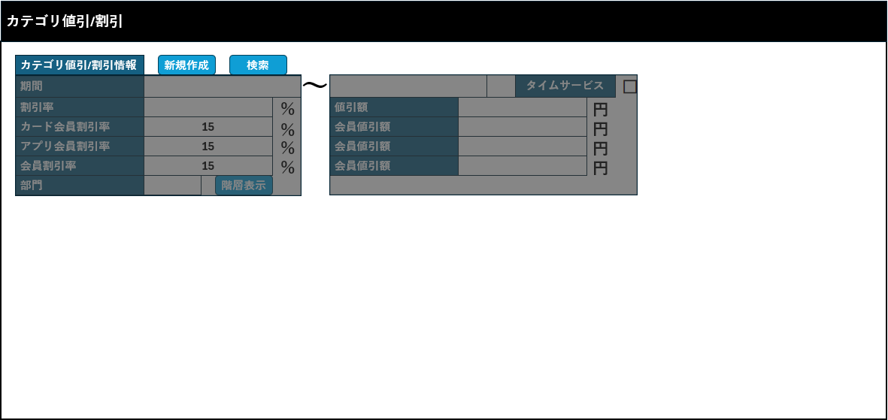
 |  |  |  |  |  |  |  |  |  |  |  | 20
 |  |  |  |  |  |  |  |  |  |  |  | 21
 |  |  |  |  |  |  |  |  |  |  |  | 22
 |  |  |  |  |  |  |  |  |  |  |  | 23
 |  |  |  |  |  |  |  |  |  |  |  | 24
 |  |  |  |  |  |  |  |  |  |  |  | 25
 |  |  |  |  |  |  |  |  |  |  |  | 26
 |  |  |  |  |  |  |  |  |  |  |  | 27
 |  |  |  |  |  |  |  |  |  |  |  | 28
 |  |  |  |  |  |  |  |  |  |  |  | 29
 |  |  |  |  |  |  |  |  |  |  |  | 30
 |  |  |  |  |  |  |  |  |  |  |  | 31
 |  |  |  |  |  |  |  |  |  |  |  | 32
SC0801
「カテゴリ値引/割引設定」画面（初期化）
「新規作成」ボタンをタッチした後、または検索して1つのカテゴリを選択した後の状態:
カテゴリ値引/割引情報
▪「新規作成」ボタン：無効
▪「検索」ボタン：無効
▪期間:開始日 (デフォルト値：今日)、終了日 (デフォルト値：明日) 。店舗の開始・終了時間は、StoreMasterの対象店舗の設定に従う。
▪タイムサービスチェックボックス
▪割引率：2文字。単位：%。無効
▪値引額: 最大9文字。単位：円。無効
▪対象店舗がカードで支払う場合、以下のように表示する。
・カード会員割引率: 最大2文字。単位：%。無効
・カード会員値引額: 最大9文字。単位：円。無効
▪対象店舗がアプリ会員をサポートしている場合、以下のように表示する。
・アプリ会員割引率：最大2文字。単位：%。無効
・アプリ会員値引額: 最大9文字。単位：円。無効
▪対象店舗が会員観客（メンバーシップ）をサポートしている場合、以下のように表示する。
・会員割引率: 最大2文字。単位：%。無効
・会員値引額: 最大9文字。単位：円。無効
▪部門：最大2文字。無効
▪「階層表示」ボタン：無効
イベント：
▪「検索」ボタンをタッチすると、FC0801_カテゴリ値引/割引設定編集機能を実行する。同時に、「検索」ボタンと「新規」ボタンを無効にする。
▪「新規」ボタンをタッチすると、FC0802_カテゴリ値引/割引設定新規作成機能を実行する。同時に、「検索」ボタンと「新規」ボタンを無効にする。
 |  |  |  |  |  |  |  |  |  |  |  | 33
 |  |  |  |  |  |  |  |  |  |  |  | 34
 |  |  |  |  |  |  |  |  |  |  |  | 35
 |  |  |  |  |  |  |  |  |  |  |  | 36
 |  |  |  |  |  |  |  |  |  |  |  | 37
 |  |  |  |  |  |  |  |  |  |  |  | 38
検索
新規作成
 |  |  |  |  |  |  |  |  |  |  |  | 39
 |  |  |  |  |  |  |  |  |  |  |  | 40
 |  |  |  |  |  |  |  |  |  |  |  | 41
8.1
8.2
 |  |  |  |  |  |  |  |  |  |  |  | 42
 |  |  |  |  |  |  |  |  |  |  |  | 43
 |  |  |  |  |  |  |  |  |  |  |  | 44
 |  |  |  |  |  |  |  |  |  |  |  | 45
 |  |  |  |  |  |  |  |  |  |  |  | 46
 |  |  |  |  |  |  |  |  |  |  |  | 47
 |  |  |  |  |  |  |  |  |  |  |  | 48
 |  |  |  |  |  |  |  |  |  |  |  | 49
 |  |  |  |  |  |  |  |  |  |  |  | 50
 |  |  |  |  |  |  |  |  |  |  |  | 1
 |  |  |  |  |  |  |  |  |  |  |  | 2
 |  |  |  |  |  |  |  |  |  |  |  | 3
 |  |  |  |  |  |  |  |  |  |  |  | 4
 |  |  |  |  |  |  |  |  |  |  |  | 5
 |  |  |  |  |  |  |  |  |  |  |  | 6
 |  |  |  |  |  |  |  |  |  |  |  | 7
 |  |  |  |  |  |  |  |  |  |  |  | 8
 |  |  |  |  |  |  |  |  |  |  |  | 9
 |  |  |  |  |  |  |  |  |  |  |  | 10
 |  |  |  |  |  |  |  |  |  |  |  | 11
 |  |  |  |  |  |  |  |  |  |  |  | 12
 |  |  |  |  |  |  |  |  |  |  |  | 13
 |  |  |  |  |  |  |  |  |  |  |  | 14
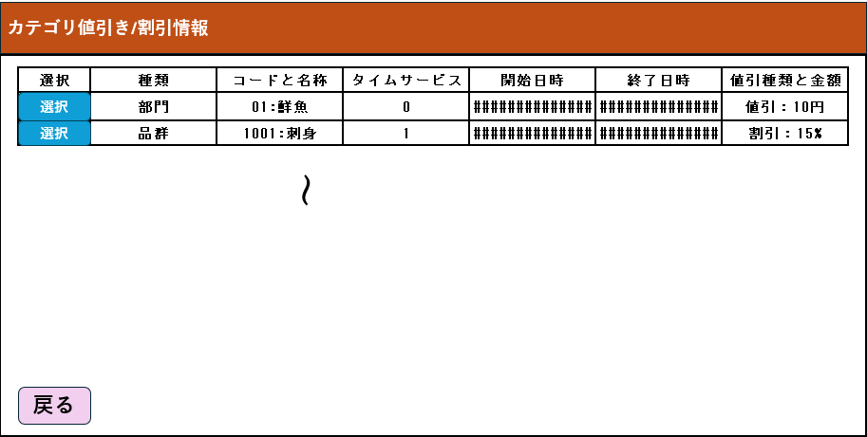
 | FC0801_カテゴリ値引/割引設定編集機能 |  |  |  |  |  |  |  |  |  |  | 15
カテゴリ自動値引額/割引率一覧を取得する。
 |  |  |  |  |  |  |  |  |  |  |  | 16
8.1
 |  |  |  |  |  |  |  |  |  |  |  | 17
 |  |  |  |  |  |  |  |  |  |  |  | 18
自動割引一覧を表示する表には以下の欄が含まれている。
▪「選択」欄：選択ボタン（デフォルト：有効）を含む。
▪「種類」欄
▪「コードと名称」欄：「種類コード：種類名称」形式で表示する。
▪「タイムサービス」欄：表示：0又は1 (0: 通常 - 開始日時から終了日時まで連続で実行する。1: タイムサービス - 開始日時と終了日時の開始時間と終了時間の間で実行する)
▪「開始日時」欄
▪「終了日時」欄
▪「値引種類と金額」欄：割引情報を「割引種類：金額+円/割引率+％」形式で表示する。例:
割引率:15%
カード会員割引率:10円
「戻る」ボタンをタッチすると、ダイアログを閉じる。
「選択」ボタンをタッチすると、割引詳細を取得して、同時に選択されている割引の商品部門一覧を取得して、カテゴリ値引・割引設定（編集）画面に表示する。
 |  |  |  |  |  |  |  |  |  |  |  | 19
KN0801
自動割引一覧取得機能
AP0801
カテゴリ値引額/割引率の一覧取得
 |  |  |  |  |  |  |  |  |  |  |  | 20
 |  |  |  |  |  |  |  |  |  |  |  | 21
 |  |  |  |  |  |  |  |  |  |  |  | 22
 |  |  |  |  |  |  |  |  |  |  |  | 23
 |  |  |  |  |  |  |  |  |  |  |  | 24
 |  |  |  |  |  |  |  |  |  |  |  | 25
MD0801
自動割引一覧モダール
 |  |  |  |  |  |  |  |  |  |  |  | 26
 |  |  |  |  |  |  |  |  |  |  |  | 27
 |  |  |  |  |  |  |  |  |  |  |  | 28
 |  |  |  |  |  |  |  |  |  |  |  | 29
 |  |  |  |  |  |  |  |  |  |  |  | 30
 |  |  |  |  |  |  |  |  |  |  |  | 31
選択
戻る
 |  |  |  |  |  |  |  |  |  |  |  | 32
 |  |  |  |  |  |  |  |  |  |  |  | 33
 |  |  |  |  |  |  |  |  |  |  |  | 34
 |  |  |  |  |  |  |  |  |  |  |  | 35
KN0802
自動割引詳細取得機能
AP0802
詳細割引取得
 |  |  |  |  |  |  |  |  |  |  |  | 36
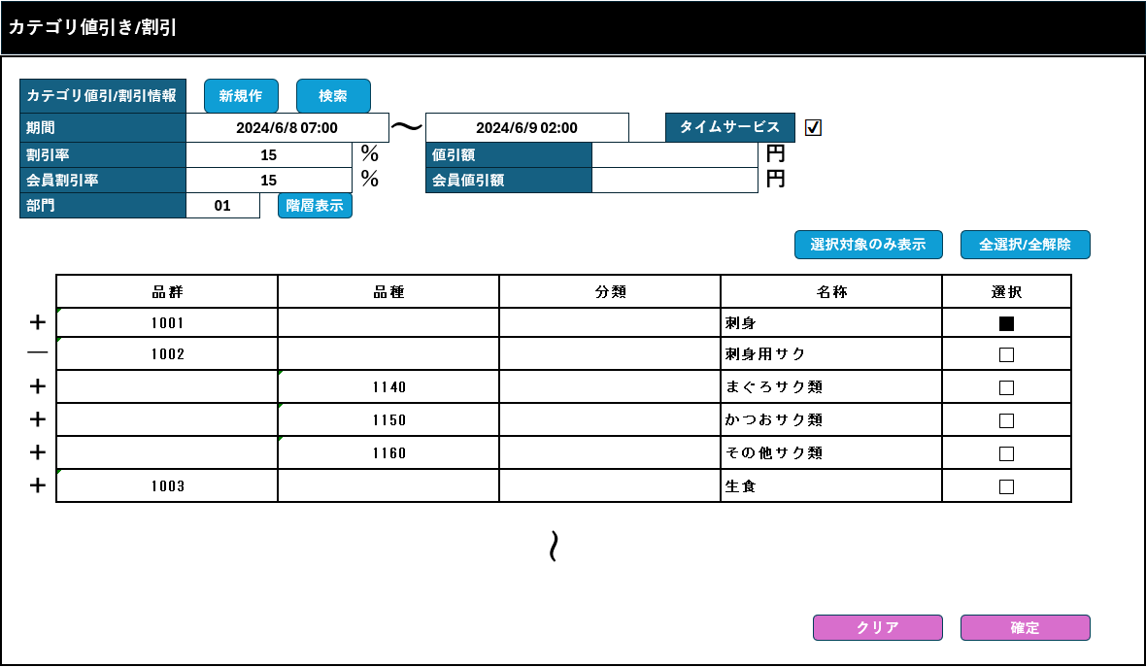
 |  |  |  |  |  |  |  |  |  |  |  | 37
 |  |  |  |  |  |  |  |  |  |  |  | 38
画面のヘッダーに編集モードが表示される。(共通ヘッダーをご参照ください。)
画面項目に割引詳細を表示し、項目を有効にして割引情報を変更可能。
・部門の階層一覧表には以下の情報が含まれている。
+「品群」欄:品群コードを表示する。
+「品種」欄: 品種コードを表示する。
+「分類」欄: 分類コードを表示する。
+ 「名称」欄: 名称を表示する。
+「選択」欄: 部門割引適用をマークするチェックボックス
この表では、「-」又は「+」記号をタッチしてレベルを折りたたんだり展開したりできる。
より高い階層のアイテムを選択または選択解除すると、デフォルトでは、より低い階層の全てのアイテムが選択または選択解除される。
より低い階層をすべて選択又は選択解除すると、より高い階層も自動的に選択又は選択解除される。
編集モードでは、確定ボタンを除く画面上の全てのボタンを有効にする。割引情報に変更があった場合のみに「確定」ボタンを有効にする。
▪「F04:クリア」ボタンをタッチすると、画面上の入力項目をクリアし、SC0801_カテゴリ値引/割引設定画面を初期モードで表示する。
▪「F08: 削除」をタッチすると、現在の画面で選択されている割引がすぐに削除される。▪「階層表示」ボタンをタッチすると、画面に入力されている部門の階層一覧を取得する。
[F09：確定]ボタンをタッチすると、バリデーションチェックを行う。
+[割引率]と[割引額]の両方を入力した場合、「割引率、値引額のどちらかを入力してください。」エラーダイアログを表示する。
+[カード会員割引率]と[カード会員値引額]の両方を入力した場合、「カード会員割引率、カード会員値引額のどちらかを入力してください。」エラーダイアログを表示する。
+[アプリ会員割引率]と[カード会員値引額]の両方を入力した場合、「アプリ会員割引率、アプリ会員値引額のどちらかを入力してください。」エラーダイアログを表示する。
+[会員割引率]と[会員値引額]の両方を入力した場合、「会員割引率、会員値引額のどちらかを入力してください。」エラーダイアログを表示する。
+バリデーションチェックが成功した場合、値引/割引更新情報を保存する。
 |  |  |  |  |  |  |  |  |  |  |  | 39
 |  |  |  |  |  |  |  |  |  |  |  | 40
 |  |  |  |  |  |  |  |  |  |  |  | 41
KN2501
商品部門一覧取得機能
AP2501
分類一覧取得
 |  |  |  |  |  |  |  |  |  |  |  | 42
 |  |  |  |  |  |  |  |  |  |  |  | 43
 |  |  |  |  |  |  |  |  |  |  |  | 44
 |  |  |  |  |  |  |  |  |  |  |  | 45
 |  |  |  |  |  |  |  |  |  |  |  | 46
 |  |  |  |  |  |  |  |  |  |  |  | 47
 |  |  |  |  |  |  |  |  |  |  |  | 48
SC0801
カテゴリ値引/割引設定（編集）画面
 |  |  |  |  |  |  |  |  |  |  |  | 49
 |  |  |  |  |  |  |  |  |  |  |  | 50
 |  |  |  |  |  |  |  |  |  |  |  | 1
 |  |  |  |  |  |  |  |  |  |  |  | 2
 |  |  |  |  |  |  |  |  |  |  |  | 3
 |  |  |  |  |  |  |  |  |  |  |  | 4
 |  |  |  |  |  |  |  |  |  |  |  | 5
検索
新規作成
F08: 削除
階層表示
F09: 確定
F04: クリア
 |  |  |  |  |  |  |  |  |  |  |  | 6
 |  |  |  |  |  |  |  |  |  |  |  | 7
 |  |  |  |  |  |  |  |  |  |  |  | 8
8.1
8.2
8.3
8.1.1
 |  |  |  |  |  |  |  |  |  |  |  | 9
 |  |  |  |  |  |  |  |  |  |  |  | 10
MD_CONFIRM
削除確定モダール
 |  |  |  |  |  |  |  |  |  |  |  | 11
 |  |  |  |  |  |  |  |  |  |  |  | 12
 |  |  |  |  |  |  |  |  |  |  |  | 13
 |  |  |  |  |  |  |  |  |  |  |  | 14
 |  |  |  |  |  |  |  |  |  |  |  | 15
 |  |  |  |  |  |  |  |  |  |  |  | 16
 |  |  |  |  |  |  |  |  |  |  |  | 17
 |  |  |  |  |  |  |  |  |  |  |  | 18
KN0804
即時削除機能
AP0804
割引削除
 |  |  |  |  |  |  |  |  |  |  |  | 19
 |  |  |  |  |  |  |  |  |  |  |  | 20
 |  |  |  |  |  |  |  |  |  |  |  | 21
 |  |  |  |  |  |  |  |  |  |  |  | 22
 |  |  |  |  |  |  |  |  |  |  |  | 23
 |  |  |  |  |  |  |  |  |  |  |  | 24
 |  |  |  |  |  |  |  |  |  |  |  | 25
 |  |  |  |  |  |  |  |  |  |  |  | 26
 |  |  |  |  |  |  |  |  |  |  |  | 27
 |  |  |  |  |  |  |  |  |  |  |  | 28
KN2501
商品部門一覧取得機能
AP0803
所属コード一覧取得
 |  |  |  |  |  |  |  |  |  |  |  | 29
 |  |  |  |  |  |  |  |  |  |  |  | 30
 |  |  |  |  |  |  |  |  |  |  |  | 31
 |  |  |  |  |  |  |  |  |  |  |  | 32
 |  |  |  |  |  |  |  |  |  |  |  | 33
 |  |  |  |  |  |  |  |  |  |  |  | 34
 |  |  |  |  |  |  |  |  |  |  |  | 35
 |  |  |  |  |  |  |  |  |  |  |  | 36
 |  |  |  |  |  |  |  |  |  |  |  | 37
 |  |  |  |  |  |  |  |  |  |  |  | 38
08
 |  |  |  |  |  |  |  |  |  |  |  | 39
 |  |  |  |  |  |  |  |  |  |  |  | 40
 |  |  |  |  |  |  |  |  |  |  |  | 41
 |  |  |  |  |  |  |  |  |  |  |  | 42
 |  |  |  |  |  |  |  |  |  |  |  | 43
 |  |  |  |  |  |  |  |  |  |  |  | 44
 |  |  |  |  |  |  |  |  |  |  |  | 45
 |  |  |  |  |  |  |  |  |  |  |  | 46
 | 値引額/割引率変更保存機能 |  |  |  |  |  |  |  |  |  |  | 47
 |  |  |  |  |  |  |  |  |  |  |  | 48
8.1.1
 |  |  |  |  |  |  |  |  |  |  |  | 49
 |  |  |  |  |  |  |  |  |  |  |  | 50
 |  |  |  |  |  |  |  |  |  |  |  | 1
KN0806
値引額/割引率変更保存機能
AP0805
割引保存
 |  |  |  |  |  |  |  |  |  |  |  | 2
 |  |  |  |  |  |  |  |  |  |  |  | 3
以下の変更を保存する。値引額/割引率の新規追加、削除、更新
 |  |  |  |  |  |  |  |  |  |  |  | 4
 |  |  |  |  |  |  |  |  |  |  |  | 5
 |  |  |  |  |  |  |  |  |  |  |  | 6
 |  |  |  |  |  |  |  |  |  |  |  | 7
成功
 |  |  |  |  |  |  |  |  |  |  |  | 8
 |  |  |  |  |  |  |  |  |  |  |  | 9
 |  |  |  |  |  |  |  |  |  |  |  | 10
 |  |  |  |  |  |  |  |  |  |  |  | 11
画面のデータを全てクリアし、SC0801_カテゴリ値引/割引設定画面が初期化モードで表示する。
 |  |  |  |  |  |  |  |  |  |  |  | 12
SC0801
「カテゴリ値引/割引設定」画面（初期化）
 |  |  |  |  |  |  |  |  |  |  |  | 13
 |  |  |  |  |  |  |  |  |  |  |  | 14
 |  |  |  |  |  |  |  |  |  |  |  | 15
 |  |  |  |  |  |  |  |  |  |  |  | 16
 |  |  |  |  |  |  |  |  |  |  |  | 17
 |  |  |  |  |  |  |  |  |  |  |  | 18
 | FC0802_カテゴリ値引/割引設定新規作成機能 |  |  |  |  |  |  |  |  |  |  | 19
 |  |  |  |  |  |  |  |  |  |  |  | 20
8.2
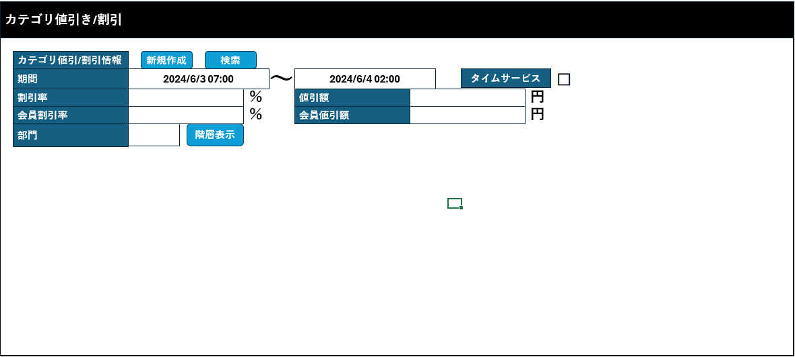
 |  |  |  |  |  |  |  |  |  |  |  | 21
 |  |  |  |  |  |  |  |  |  |  |  | 22
 |  |  |  |  |  |  |  |  |  |  |  | 23
SC0801_カテゴリ値引/割引設定（初期化）画面の項目を有効にしてユーザーが値引額/割引率を入力できる。
イベント：
▪部門コードを入力できる。enter (フォーカスアウト)又は「階層表示」をタッチすると、階層一覧を取得してSC0801画面に表示する。
カテゴリ値引/割引設定（新規作成）画面
▪「F09:確定」をタッチすると、値引/割引を作成する。
▪「F04:クリア」をタッチすると、画面上の入力項目をクリアし、SC0801_カテゴリ値引/割引設定画面を初期モードで表示する。
▪一覧の全てアイテムが選択されていないと、「全選択」ボタンを表示する。「全選択」ボタンをタッチすると、階層一覧の全てアイテムを選択する。
▪一覧の全てアイテムが選択されていると、「全解除」を表示する。「全解除」ボタンをタッチすると、階層一覧の全てアイテムを選択解除する。
▪「選択対象のみ表示」をタッチすると、一覧で選択されたアイテムのみを画面に表示する。
 |  |  |  |  |  |  |  |  |  |  |  | 24
SC0801
カテゴリ値引/割引設定画面（新規作成）
 |  |  |  |  |  |  |  |  |  |  |  | 25
 |  |  |  |  |  |  |  |  |  |  |  | 26
 |  |  |  |  |  |  |  |  |  |  |  | 27
 |  |  |  |  |  |  |  |  |  |  |  | 28
 |  |  |  |  |  |  |  |  |  |  |  | 29
 |  |  |  |  |  |  |  |  |  |  |  | 30
階層表示
F09: 確定
F04: クリア
全選択/全解除
選択対象のみ表示
 |  |  |  |  |  |  |  |  |  |  |  | 31
 |  |  |  |  |  |  |  |  |  |  |  | 32
 |  |  |  |  |  |  |  |  |  |  |  | 33
8.3
8.1.1
 |  |  |  |  |  |  |  |  |  |  |  | 34
 |  |  |  |  |  |  |  |  |  |  |  | 35
 |  |  |  |  |  |  |  |  |  |  |  | 36
 |  |  |  |  |  |  |  |  |  |  |  | 37
 |  |  |  |  |  |  |  |  |  |  |  | 38
 |  |  |  |  |  |  |  |  |  |  |  | 39
 |  |  |  |  |  |  |  |  |  |  |  | 40
 |  |  |  |  |  |  |  |  |  |  |  | 41
 |  |  |  |  |  |  |  |  |  |  |  | 42
 |  |  |  |  |  |  |  |  |  |  |  | 43
 |  |  |  |  |  |  |  |  |  |  |  | 44
 |  |  |  |  |  |  |  |  |  |  |  | 45
 |  |  |  |  |  |  |  |  |  |  |  | 46
 |  |  |  |  |  |  |  |  |  |  |  | 47
 |  |  |  |  |  |  |  |  |  |  |  | 48
 |  |  |  |  |  |  |  |  |  |  |  | 49
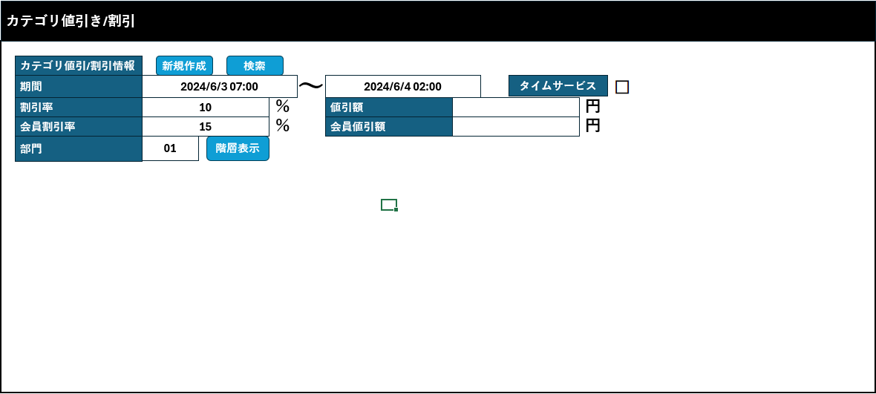
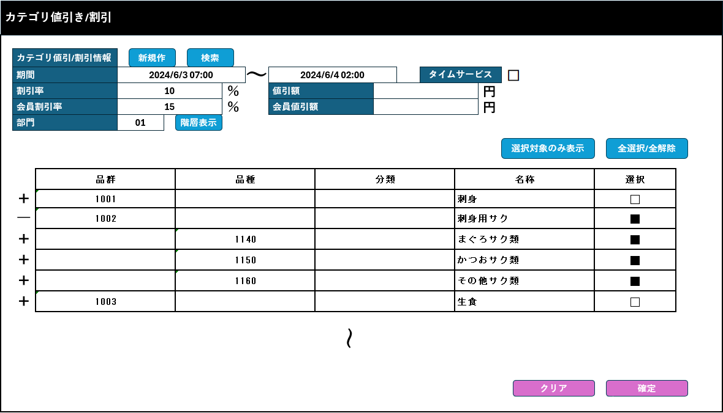
 |  |  |  |  |  |  |  |  |  |  |  | 50
 |  |  |  |  |  |  |  |  |  |  |  | 1
 |  |  |  |  |  |  |  |  |  |  |  | 2
 |  |  |  |  |  |  |  |  |  |  |  | 3
 |  |  |  |  |  |  |  |  |  |  |  | 4
 |  |  |  |  |  |  |  |  |  |  |  | 5
 |  |  |  |  |  |  |  |  |  |  |  | 6
 |  |  |  |  |  |  |  |  |  |  |  | 7
 |  |  |  |  |  |  |  |  |  |  |  | 8
 |  |  |  |  |  |  |  |  |  |  |  | 9
 |  |  |  |  |  |  |  |  |  |  |  | 10

